Estructura
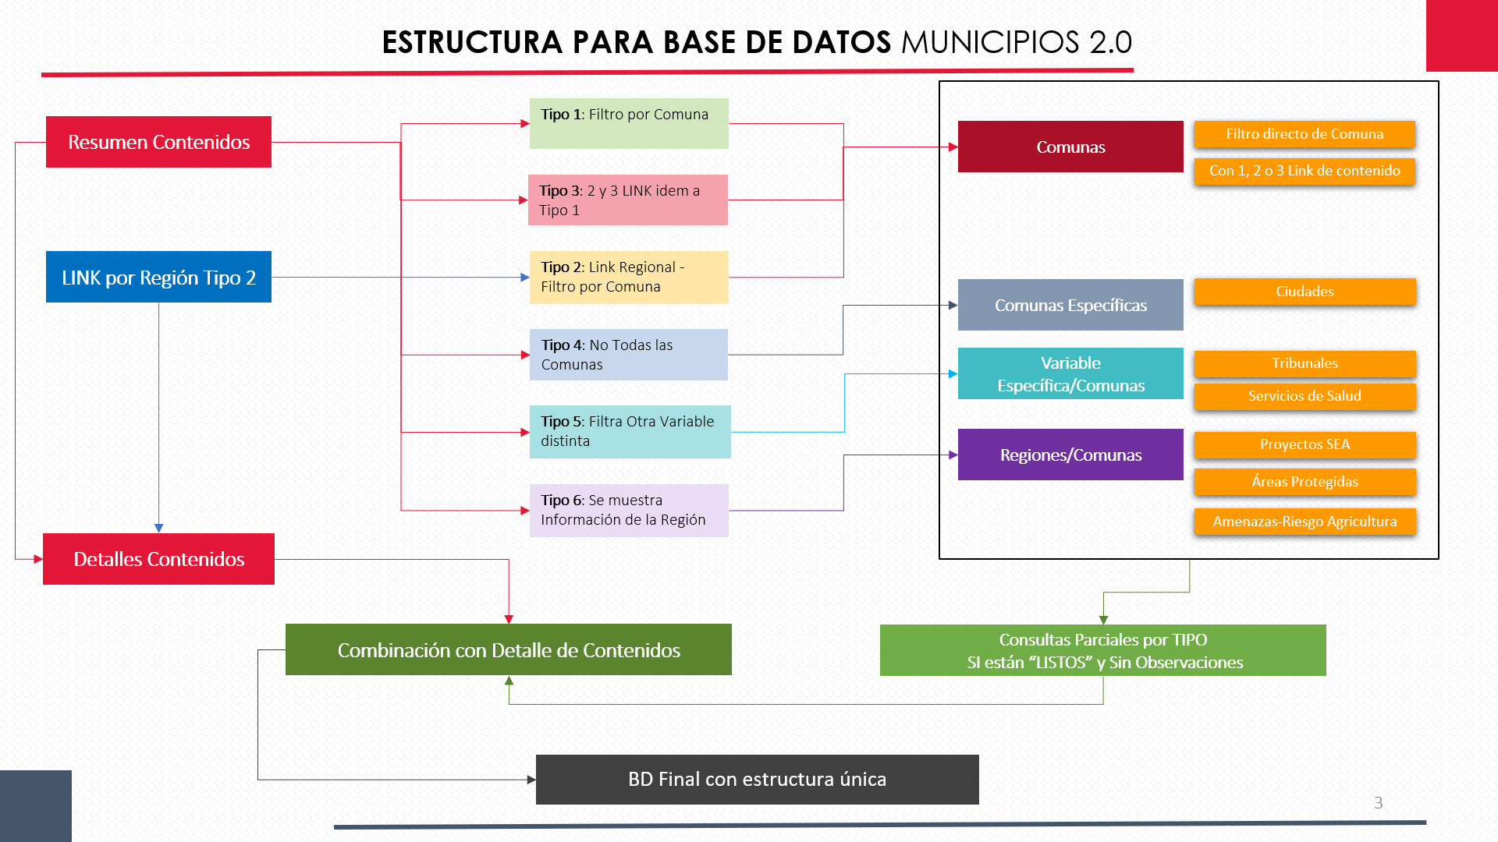

id
archivo
contenido
tema
Codcom
territorio
URL
URL2
URL3
escala
muestra
temporalidad
unidad_medida
fuente
titulo
descripción_larga
visualizacion
tag
idcoleccion
coleccion
sector
suscripcion

